상품제안서
글라스락 내열강화 샤이닝컵+플레인 머그 텀블러 350ml 선물패키지 | 상품코드: F03168

 |  |  |  |  |  |  | 02-412-0044 | www.easy1.co.kr
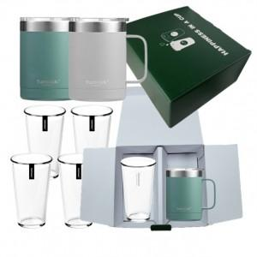

【상세/제작정보】 | *글라스락스텐 텀블러에만 레이저 각인

【인쇄/포장옵션】 | 레이저 / 포장불가능

【공급단가】 | 수량 | 100~ | 300~ | 500~ | 1,000~ | 2,000~
*VAT별도 | 단가 | 28,730원 | 28,280원 | 27,620원 | 26,520원 | 25,410원

【상품 URL】 | http://www.easy1.co.kr/src/goods_detail.php?gdno=3168

